상품제안서
인트비 ST-FH120 거치대 휴대용선풍기 저소음 | 상품코드: F30768

 |  |  |  |  |  |  | 02-412-0044 | www.easy1.co.kr
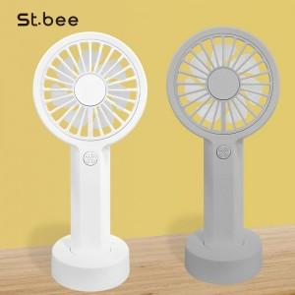

【상세/제작정보】 | 택배 50개마다 4천원

【인쇄/포장옵션】 | 레이저 / 포장지포장

【공급단가】 | 수량 | 100~ | 300~ | 500~ | 1,000~ | 3,000~
*VAT별도 | 단가 | 4,200원 | 4,130원 | 4,020원 | 3,950원 | 3,850원

【상품 URL】 | http://www.easy1.co.kr/src/goods_detail.php?gdno=30768

